Produtos
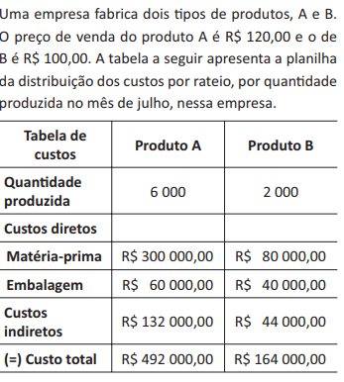
Produto A
Qtde | Custo de Fabricação | Receita | Lucro
0
1000
2000
3000
4000
5000
6000

R$60.00 | custo variável de A |  | #DIV/0!

R$60.00 | custo variável de B

Produto B
Qtde | Custo de Fabricação | Receita | Lucro
0
250
500
750
1000
1250
1500
1750
2000

